상품제안서
스마트 터치 눈꽃장갑 한쌍 | 상품코드: F13019

 |  |  |  |  |  |  | 02-412-0044 | www.easy1.co.kr
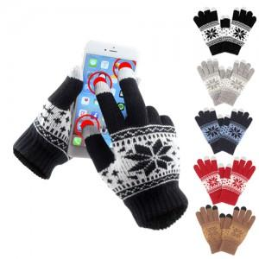

【상세/제작정보】

【인쇄/포장옵션】 | 기타 / OPP(비닐)

【공급단가】 | 수량 | 250~ | 500~ | 1,000~ | 3,000~ | 5,000~
*VAT별도 | 단가 | 2,060원 | 1,760원 | 1,690원 | 1,630원 | 1,560원

【상품 URL】 | http://www.easy1.co.kr/src/goods_detail.php?gdno=13019

